Sheet1
数据类型：
 | 1.字符串类型
 |  | set key value [ex 秒数/px 毫秒数] [nx/xx] |  |  | 设置键和值和期时间【ex和px不能一起使用否则以后面的为准】 【nx：表示key不存在时执行操作；xx：表示key存在时执行操作】 |  | 例如：set key1 value ex 10 set key1 value px 1000
 |  |  |  |  |  |  | 例如：set key1 value nx set key1 value xx

 |  | mset key value [key value......] |  |  | 一次性设置多个键和值 |  | mset key1 value1 key2 value2

 |  | get key |  |  | 获取键值

 |  | mget key [key1 key2 ...] |  |  | 一次性获取多个key的值

 |  | append key value |  |  | 将value追加到key原值的后面

 |  | getrange key 开始下标 结束下标 |  |  | 截取字符串【下标类似数组，左边从0开始，右边从-1开始】【如果开始下标为0，结束下标为-1，则返回链表所有元素】

 |  | getset key new_value |  |  | 设置key的新值，并返回旧值

 |  | incr key |  |  | 将指定的key值加1，并返回加1后的值

 |  | decr key |  |  | 将指定的key值减1，并返回减1后的值

 |  | incrby key value |  |  | 将指定的key值加value，并返回加value后的值

 |  | incrbyfloat key float_value |  |  | 将指定的key值加float_value，并返回加float_value后的值 |  | 例如：incrbyfloat key1 0.5

 |  | decrby key value |  |  | 将指定的key值减value，并返回减value后的值

 | 2.hash类型（可用来储存MySQL一行的数据）
 |  | hset 哈希键名 field value [field value......] |  |  | 设置哈希里面field(字段)和value的值 |  | 例如：hset user id 1 [name xiaoming age 12 ......]
 |  | hget 哈希键名 field |  |  | 获取指定哈希表里的某个字段值 |  | 例如：hget user name

 |  | hmset 哈希键名 field value [field value......] |  |  | 设置哈希里面field(字段)和value的值 |  | 例如：hmset user id 1 [name xiaoming age 12 ......]
 |  | hmget 哈希键名 field [field1 field2......] |  |  | 获取指定哈希表里的一个或多个字段值 |  | 例如：hmget user id name age

 |  | hgetall 哈希键名 field [field1 field2......] |  |  | 获取指定哈希表里的一个或多个字段值 |  | 例如：hmget user id name age

 |  | hdel 哈希键名 field |  |  | 删除哈希表里指定的元素 |  | 例如：hdel user name

 |  | hlen 哈希键名 |  |  | 返回哈希表中元素的数量 |  | 例如：hlen user

 |  | hexists 哈希键名 field |  |  | 判断哈希表中是否存在field元素 |  | 例如：hexists user name

 |  | hkeys 哈希键名 |  |  | 返回哈希表中所有的field |  | 例如：hkeys user

 |  | hvals 哈希键名 |  |  | 返回哈希表中所有的value |  | 例如：hvals user

 |  | hinrby 哈希键名 field value |  |  | 哈希表中指定field增长value(整数) |  | 例如：hinrby user age 10 ：年龄增加10岁

 |  | hinrby float 哈希键名 field value |  |  | 哈希表中指定field增长value(浮点数) |  | 例如：hinrby float user age 1.5 ：年龄增加1.5岁

 | 3.list链表 | 栈：先进后出【头部插入头部取出】队列：先进先出【底部进头部出】
 |  | lpush 链表名称（键的名称） 元素 [元素1 元素2...] |  |  | 从链表头部添加元素【一个链表可添【同时/间接】加多个元素】 |  | 例如：lpush list1 huihui lpush list1 huihui1 huihui

 |  | rpush 链表名称（键的名称） 元素 [元素1 元素2...] |  |  | 从链表尾部添加元素【一个链表可【同时/间接】添加多个元素】 |  | 例如：rpush list1 huihui rpush list1 huihui1 huihui

 |  |  |  |  | 获取链表内的元素 【下标索引类似数组从0开始】 【如果开始下标为0，结束下标为-1，则返回链表所有元素】 |  | 例如：lrange list1 0 -1
 |  | lrange 链表名称（键的名称） 开始下标 结束下标 |  |  |  |  | 例如：lrange list1 0 3
 |  |  |  |  |  |  | 例如：lrange list1 1 3

 |  | ltrim 链表名称（键的名称） 开始下标 结束下标 |  |  | 保留指定范围的元素【类似于截取指定范围的数组】 |  | 例如：ltrim list1 0 2 lpush list1 1 3

 |  | lrem 链表名称 count value |  |  | 从链表中删除 count绝对值个value后结束【count > 0：从头开始删除；count < 0：从尾部开始删除】

 |  | lpop 链表名称（键的名称） |  |  | 从链表头部删除一个元素，并返回被删除的元素 |  | 例如：lpop list1

 |  | rpop 链表名称（键的名称） |  |  | 从链表尾部删除一个元素，并返回被删除的元素 |  | 例如：rpop list3

 |  | lindex 链表名称 索引 |  |  | 返回链表中第索引的值【索引类似数组从0开始】

 |  | llen 链表名称 |  |  | 返回链表中元素的个数

 |  | linsert 链表名称 after|before value1 value2 |  |  | 在链表中寻找value1并在其前|后插入value2【不论列表中有几个value1，只在最左侧的value1的前|后插入】

 |  | rpoplpush 链表1 链表2 |  |  | 在链表1尾部取出一个元素，放在链表2的头部，并返回该元素

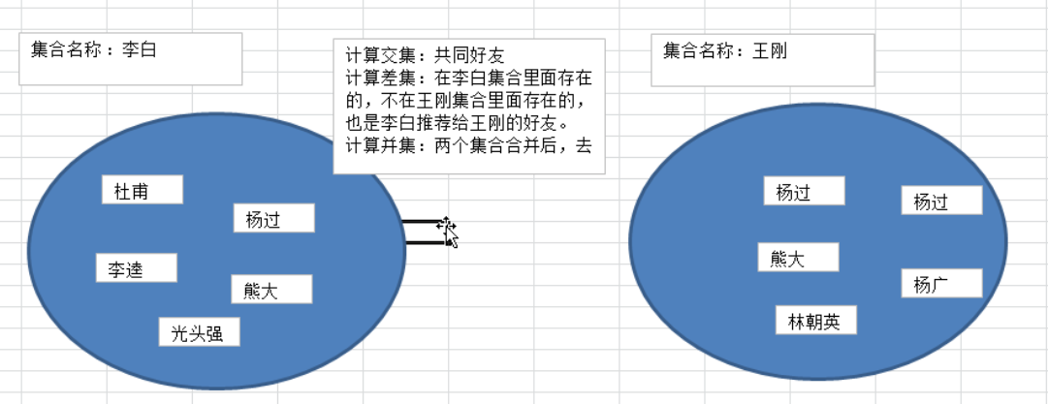
 | 4.set无序集合
 |  |  |  |  | 无序集合中已存在的数据无法插入

 |  | sadd 集合名称（键名） 元素 [元素1 元素2] |  |  | 向集合中添加元素 |  | 例如：sadd key1 value1 [value2 value3...]

 |  | srem 集合名称 元素1 [元素2 元素3] |  |  | 删除指定集合中的指定元素，返回真正删除的元素个数

 |  | smembers 集合名称（键名） |  |  | 获取集合中的所有元素 |  | 例如：smembers key1

 |  | srandmember 集合名称 |  |  | 随机返回集合中的一个元素【不做删除】

 |  | spop 集合名称 |  |  | 随机返回并删除集合中的一个元素

 |  | sdiff 集合名称1（键名1） 集合名称2（键名2） |  |  | 获取两个集合中的差集（在集合1中存在，不在集合2中存在的元素） |  | 例如：sdiff key1 key2

 |  | sinter 集合名称1（键名1） 集合名称2（键名2） |  |  | 获取两个集合中的交集（在两个集合中都存在的元素） |  | 例如：sinter key1 key2

 |  | sunion 集合名称1（键名1） 集合名称2（键名2） |  |  | 获取两个集合中的并集（两个集合并后，去掉重复的元素） |  | 例如：sunion key1 key2

 |  | scard 集合名称（键名） |  |  | 获取集合中元素的个数 |  | 例如：scard key1

 |  | sismember 集合名称 元素 |  |  | 判断元素是否在集合中

 |  | smove 集合1 集合2 元素1 |  |  | 将集合1中的元素1移动到集合2中

 | 5.zset有序集合
 |  | zadd 集合名称（键名） 序号 值 [序号 值] |  |  | 向有序集合中添加元素。如果该元素存在，则更新其顺序 |  | 例如：zadd key1 10 value zadd key1 10 value 20 value2

 |  | zrem 集合名称 value1 [value2 value3...] |  |  | 删除有序集合中指定值的元素

 |  | zrank 集合名称 value |  |  | 查询升序时value的索引

 |  | zrevrank 集合名称 value |  |  | 查询降序时value的索引

 |  | zremrangebyscore 集合名称 min max |  |  | 删除有序集合中序号在min~max之间的元素

 |  | zremrangebyrank 集合名称 start end |  |  | 删除有序集合中索引在start~end之间的元素

 |  |  |  |  | 按序号升序获取有序集合中的指定范围内容 【下标索引类似数组从0开始】 【如果开始下标为0，结束下标为-1，则返回有序集合中所有元素】【withscores：是否打印序号】
 |  | zrange 集合名称（键名） 开始下标 结束下标 [withscores] |  |  |  |  | 例如：zrange zkey1 num value

 |  |  |  |  | 按序号降序获取有序集合中的内容 【下标索引类似数组从0开始】 【如果开始下标为0，结束下标为-1，则返回有序集合中所有元素】
 |  | zrevrange 集合名称（键名） 开始下标 结束下标 |  |  |  |  | 例如：zrevrange zkey1 num value

 |  |  |  |  | 集合升序排序后，取序号在min~max之间的元素 【limit：同MySQL的limit】
 |  | zrangebyscore key min max [withscore] [limit start end ]

 |  | zcard 集合名称 |  |  | 返回有序集合中元素的个数

 |  | zcount 集合名称 min max |  |  | 返回序号在min~max之间元素的数量

 |  | zinterstore 输出结果key numkeys 集合1 集合2 [weights 集合1的权重-num 集合2的权重-num] [aggregate sum|min|max]
 |  | 主要求一个或多个结果的交集：
 |  | numkeys： | 集合的个数 |  | weights： | 第N个集合的序号 × 第N个权重的值
 |  | aggregate---->>> | sum：求交集序号的和； min：求交集序号的最小值； max：求交集序号的最大值
 |  | 例如：张三卖了：3*猫、2*狗、1*猪 李四卖了：2*猫、2*狗、2*猪、1鸡 |张三卖：猫、狗、猪； 李四卖：猫、狗、猪、鸡；|
 |  | zadd ZhangSan 1 pig 2 dog 3 cat |  | zadd LiSi 1 chicken 2 pig 2 dog 2 cat 2 chicken
 |  | 不加权重求：sum | zinterstore test 2 ZhangSan LiSi aggregate sum |  |  | test结果为：pig 3 dog 4 cat 5 | 将序号相加
 |  | 不加权重求：min | zinterstore test 2 ZhangSan LiSi aggregate min |  |  | test结果为：pig 1 cat 2 dog 2 | 取两个集合最小的序号
 |  | 不加权重求：max | zinterstore test 2 ZhangSan LiSi aggregate max |  |  | test结果为：dog 2 pig 2 cat 3 | 取两个集合最大的序号

 | 2 | 加权重求：min | zinterstore test 2 ZhangSan LiSi weights 2 1 aggregate sum |  |  | test结果为：cat 2 dog 2 pig 2 | 取两个集合最小的序号，分别乘对应位置的权重
 |  | 加权重求：min | zinterstore test 2 ZhangSan LiSi weights 2 2 aggregate min |  |  | test结果为：pig 2 cat 4 dog 4 | 取两个集合最小的序号，分别乘对应位置的权重
 |  | 加权重求：min | zinterstore test 2 ZhangSan LiSi weights 2 3 aggregate min |  |  | test结果为：pig 2 dog 4 cat 6 | 取两个集合最小的序号，分别乘对应位置的权重

 | 1 | 加权重求：max | zinterstore test 2 ZhangSan LiSi weights 2 1 aggregate max |  |  | test结果为：pig 2 dog 4 cat 6 | 取两个集合最大的序号，分别乘对应位置的权重
 |  | 加权重求：max | zinterstore test 2 ZhangSan LiSi weights 2 2 aggregate max |  |  | test结果为：dog 4 pig 4 cat 6 | 取两个集合最大的序号，分别乘对应位置的权重
 | 2 | 加权重求：max | zinterstore test 2 ZhangSan LiSi weights 2 3 aggregate max |  |  | test结果为：dog 6 cat 6 pig 6 | 取两个集合最大的序号，分别乘对应位置的权重
Redis安全认证

 |  | 设置redis客户端连接密码：redis.conf配置文件 -> requirpass 密码 -> 重新加载配置文件【提高人Redis服务器的安全性】
redis 客户低端连接（无密码）：找到redis-cli执行； 客户低端连接（有密码）：找到 redis-cli redis-cli -a 密码 执行； 客户低端连接（有密码）：①5找到 redis-cli执行 ②auth 密码

 |  | Redis常用命令

 |  | keys * / ? |  |  | 返回当前redis里面的键：*：表示任意多个； ?：表示任意字符 |  | 例如：keys * keys user*

 |  | exists 键名 |  |  | 判断一个键是否存在【存在返回：1；不存在返回：0 |  | 例如：exists key1

 |  | del 键名 |  |  | 删除指定的键 |  | 例如：del key1

 |  | expire 键名 有效期（秒数） |  |  | 设置键的有效期 |  | 例如：expire key1 10
 | 秒数
 |  | ttl 键名 |  |  | 返回:键剩余的过期时间【-1：永久有效 -2：不存在 或 已过期】 |  | 例如：ttl key1

 |  | pexpire 键名 有效期（毫秒数） |  |  | 设置键的有效期 |  | 例如：pexpire key1 1000
 | 毫秒数
 |  | pttl 键名 |  |  | 返回:键剩余的过期时间(毫秒)【-1：永久有效 -2：不存在或已过期】 |  | pttl key1

 |  | type 键名 |  |  | 返回数据类型 （set：无序集合；zset：有序集合；string：字符串；hash：哈希；list：链表） |  | 例如：type key1

 |  |  |  |  | 选择数据库，在redis中有0-15号(共16个)数据库，默认是0号数据库，可通过redis.conf配置文件(改变：databases)进行设置数据库个数
 |  | select 数据库编号 |  |  |  |  | 例如：select database_num
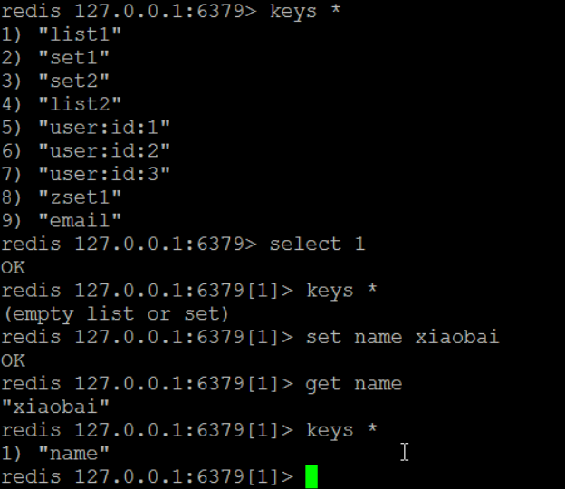

 |  | move key database |  |  | 将键移动到新的数据库中 |  | 例如：move key1 1

 |  | dbsize |  |  | 返回当前数据库里键的个数 |  | 例如：dbsize

 |  | flushdb |  |  | 清空当前数据库里所有的键（谨慎使用） |  | 例如：flushdb

 |  | flushall |  |  | 清空所有数据库里所有的键（谨慎使用） |  | 例如：flushall

 |  | rename key1 new_key |  |  | 修改键名【如果new_key键名已存在，则覆盖new_key键名的值】 |  | 例如：rename key1 new_key1

 |  | renamenx key1 new_key |  |  | 修改键名【如果new_key键名已存在，则不做修改】 |  | 例如：renamenx key1 new_key1

 |  | randomkey |  |  | 随机在当前数据库所有key中，返回一个key |  | 例如：randomkey

